新机器大厅公告牌模板

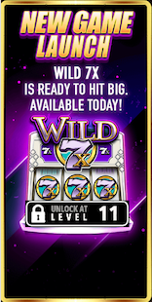
美术需求
 |  |  |  | 标题:NEW GAME!

 |  |  |  | 主体:大厅机台
 |  |  |  | 背景

 |  |  |  | 下方：页签

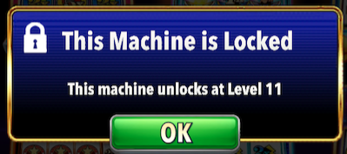
程序需求
 | 1 | 每个页签停留3秒 | 3可配置
 | 2 | 按照1、2、3……1、2、3……的顺序循环自动翻页。也可以手动翻页
 | 3 | 点击新机器公告，会直接进入该新机器.
 | 4 | 如果该机器未解锁，则跳出弹框，表示该机器未解锁。
 |  | 内容为This Machine is Locked
 |  | Unlock this machine at Level X |  |  | X为该机器的解锁等级
 | 5 | 点击大商城双倍credits公告，直接打开大商城

